Sheet1
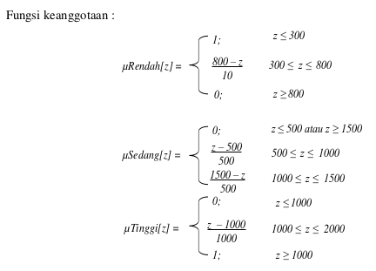
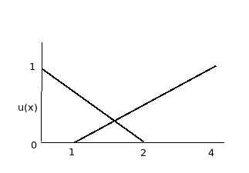
No. | Nama | Masa Kerja | Usia | Gaji | Jml. Tanggungan | Derajat Keanggotaan Masa Kerja |  | Derajat Keanggotaan Usia |  |  |  | Himpunan Variabel Masa Kerja
1 | Masril | 4 | 28 | 650000 | 1 | Baru | Lama | Muda | Parobaya | Tua |  | Bawah | Tengah | Atas
2 | Nofrizal Saputra | 6 | 32 | 850000 | 2 | 1 | 0 | 1 | 0 | 0 | Baru | 5 | 10 | 15
3 | Rajulis | 8 | 47 | 575000 | 4 | 0.9 | 0 | 0.8 | 0 | 0 | Lama | 10 | 15 | 25
4 | Saipul | 2 | 21 | 1000000 | 2 | 0.7 | 0 | 0 | 0.6 | 0.7
5 | Novri Maizon | 10 | 38 | 750000 | 3 | 1 | 0 | 1 | 0 | 0 |  | Himpunan Variabel Usia
6 | Atin | 12 | 56 | 550000 | 4 | 0.5 | 0 | 0.2 | 0.3 | 0 |  | Bawah | Tengah | Atas
7 | Armis | 9 | 43 | 1200000 | 1 | 0.3 | 0.13333333333 | 0 | 0 | 1 | Muda | 30 | 35 | 40
8 | Deno Satrio | 6 | 37 | 1350000 | 2 | 0.6 | 0 | 0 | 0.8 | 0.3 | Parobaya | 35 | 45 | 50
9 | Budawar | 5 | 44 | 2100000 | 2 | 0.9 | 0 | 0.3 | 0.2 | 0 | Tua | 40 | 45 | 50
10 | Syahrul | 4 | 26 | 1100000 | 1 | 1 | 0 | 0 | 0.9 | 0.4
 |  |  |  |  |  | 1 | 0 | 1 | 0 | 0 |  | Himpunan Variabel Gaji
 |  |  |  |  |  |  |  |  |  |  |  | Bawah | Tengah | Atas
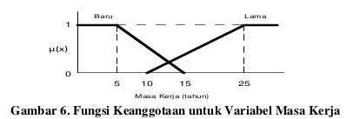
 |  |  |  |  |  |  |  |  |  |  | Rendah | 300000 | 500000 | 800000
 |  |  |  |  |  |  |  |  |  |  | Sedang | 500000 | 1000000 | 1500000
 |  |  |  |  |  | Derajat Keanggotaan Jml. Tanggungan |  | Derajat Keanggotaan Gaji |  |  | Tinggi | 1000000 | 1500000 | 2000000
 |  |  |  |  |  | Sedikit | Banyak | Rendah | Sedang | Tinggi
 |  |  |  |  |  | 0.5 | 0 | 0.3 | 0.3 | 0 |  | Himpunan Variabel Jml. Tanggungan
 |  |  |  |  |  | 0 | 0.33333333333 | 0 | 0.7 | 0 |  | Bawah | Tengah | Atas
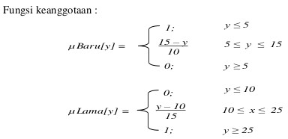
 |  |  |  |  |  | 0 | 1 | 0.45 | 0.15 | 0 | Sedikit | 0 | 1 | 2
 |  |  |  |  |  | 0 | 0.33333333333 | 0 | 1 | 0 | Banyak | 1 | 2 | 4
 |  |  |  |  |  | 0 | 0.66666666667 | 0.1 | 0.5 | 0
 |  |  |  |  |  | 0 | 1 | 0.5 | 0.1 | 0
 |  |  |  |  |  | 0.5 | 0 | 0 | 0.6 | 0.2
 |  |  |  |  |  | 0 | 0.33333333333 | 0 | 0.3 | 0.35
 |  |  |  |  |  | 0 | 0.33333333333 | 0 | 0 | 1
 |  |  |  |  |  | 0.5 | 0 | 0 | 0.8 | 0.1

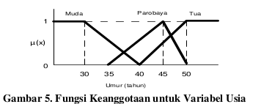

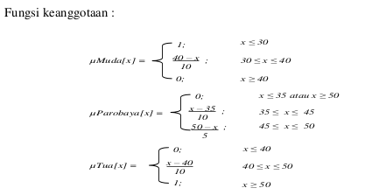

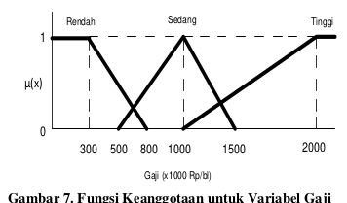

 |  |  |  |  | Fungsi Keanggotaan untuk Variabel Tanggungan

